offset
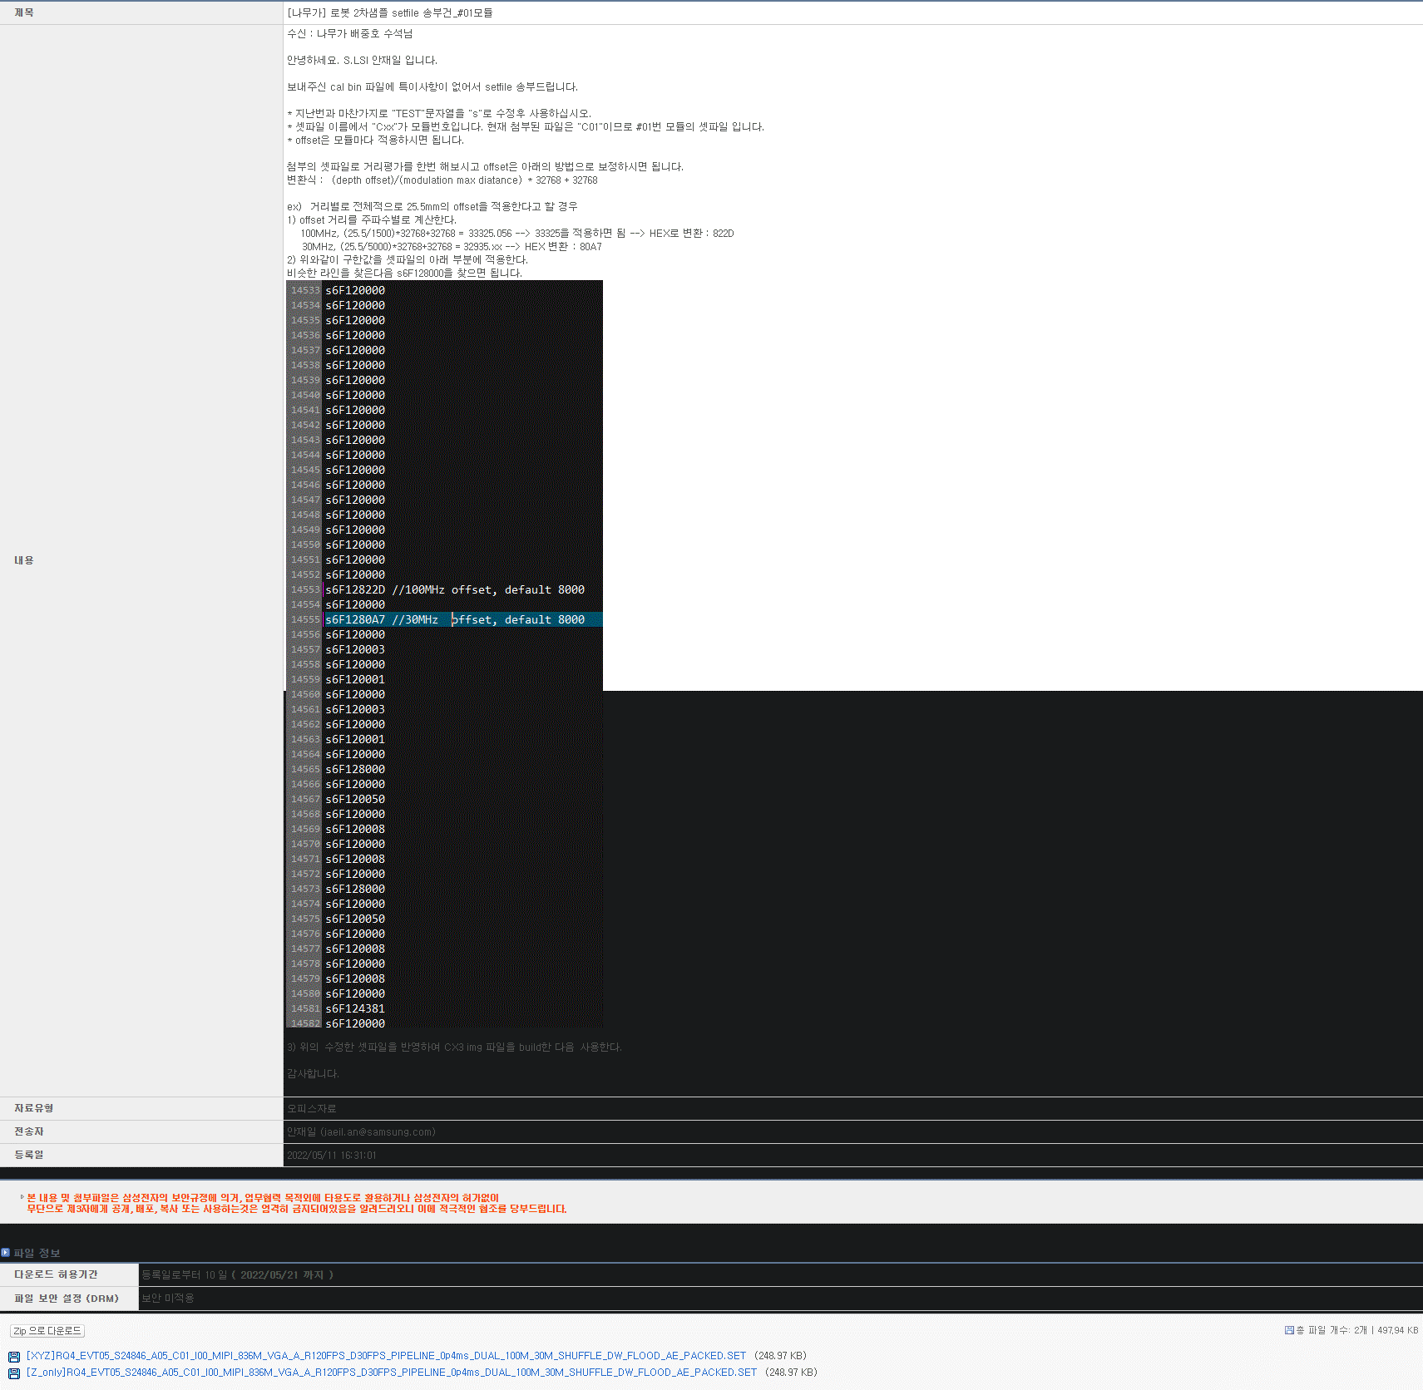
 | ※ 사용 방법 : 아래 DEPTH OFFSET 항목에 적용할 offset값을 입력하세요.

 | DEPTH OFFSET | MODULATION | VALUE(DEC) | VALUE(HEX) | 최대 지원 OFFSET값
100MHz | -651.02749634 | 1500 | 18546.087333 | 4872 | 1499
20MHz | -564 | 7500 | 30303.8464 | 765F
 |  |  |  |  | 219
이전옵셋 | -0.027496337891 | 7c7b

